Hoja 1
Ejercicio 3: Método de Newton modificado

Alexis Palomares Olegario.

22 de febrero del 2022.

Próposito: Aplicar el método de Newton modificado para resolver un sistema de ecuaciones no lineales y obtener conclusiones sobre el método.
Indicaciones: Sea el siguiente sistema de ecuaciones:

f1(x,y,z)=x^2+y+2z^-10=0
f2(x,y,z)=5x-6y+z=0
f3(x,y,z)= z - x^2-y^2=0
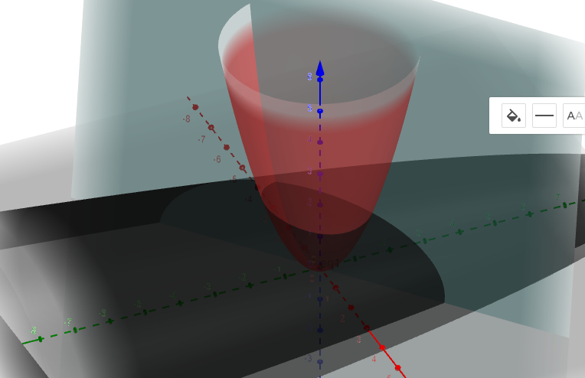

k | xk | fi(x,y,z) | afi/axi | |f(x)|
0.00 | 1.00 | 1.00 | 5 | 1
 | 1.00 | 0.00 | -2
 | 2.00 | 0.00 | 8
1 | 0.80 | 0.00 | 5 | 0.36
 | 1.00 | 0.36 | -2
 | 2.00 | -0.36 | 8
2 | 0.80 | -1.04 | 5 | 1.035
 | 1.18 | 0.01 | -2.36
 | 2.05 | 0.18 | 8.18
3 | 1.01 | -0.05 | 6 | 0.3965775047
 | 1.19 | -0.40 | -2.370677966
 | 2.02 | 0.38 | 8.09
4 | 1.02 | 0.95 | 6 | 0.9475965046
 | 1.02 | -0.09 | -2.036109112
 | 1.98 | -0.14 | 7.901915707
5 | 0.86 | 0.45 | 6 | 0.4514263726
 | 0.97 | 0.31 | -1.944372404
 | 1.99 | -0.34 | 7.97504969
6 | 0.78 | -0.85 | 6 | 0.8453254986
 | 1.13 | 0.14 | -2.265488145
 | 2.04 | 0.04 | 8.146185669
7 | 0.92 | -0.52 | 6 | 0.5179310988
 | 1.19 | -0.25 | -2.389501948
 | 2.03 | 0.30 | 8.12617725
8 | 1.01 | 0.50 | 7 | 0.5024475287
 | 1.09 | -0.22 | -2.180836487
 | 1.99 | 0.07 | 7.977269227
9 | 0.94 | 0.73 | 7 | 0.7270228861
 | 0.99 | 0.12 | -1.983615752
 | 1.99 | -0.24 | 7.944486213
10 | 0.83 | -0.13 | 7 | 0.2103488433
 | 1.05 | 0.21 | -2.106561435
 | 2.02 | -0.12 | 8.06448606
11 | 0.85 | -0.62 | 7 | 0.621600453
 | 1.15 | -0.03 | -2.30626968
 | 2.03 | 0.13 | 8.124430341
12 | 0.94 | -0.12 | 7 | 0.1757873724
 | 1.14 | -0.18 | -2.283204655
 | 2.01 | 0.15 | 8.059482725
13 | 0.96 | 0.41 | 7 | 0.4079224581
 | 1.06 | -0.06 | -2.129221636
 | 2.00 | -0.04 | 7.985824285
14 | 0.90 | 0.29 | 8 | 0.2858869311
 | 1.04 | 0.11 | -2.0745476
 | 2.00 | -0.14 | 8.007086484
15 | 0.87 | -0.20 | 8 | 0.2027705365
 | 1.09 | 0.08 | -2.183524957
 | 2.02 | -0.01 | 8.074902226
16 | 0.89 | -0.29 | 8 | 0.2870147963
 | 1.13 | -0.04 | -2.254184396
 | 2.02 | 0.08 | 8.078912109
17 | 0.93 | 0.00 | 8 | 0.07551149816
 | 1.11 | -0.08 | -2.21445505
 | 2.01 | 0.05 | 8.039369832
18 | 0.93 | 0.20 | 8 | 0.1995557525
 | 1.07 | -0.01 | -2.146256332
 | 2.00 | -0.03 | 8.016700343
19 | 0.90 | 0.10 | 8 | 0.09713824922
 | 1.07 | 0.05 | -2.14025267
 | 2.01 | -0.05 | 8.033875769
20 | 0.89 | -0.10 | 8 | 0.09741943477
 | 1.09 | 0.03 | -2.186883781
 | 2.01 | 0.00 | 8.058063991
21 | 0.90 | -0.11 | 8 | 0.1115206847
 | 1.11 | -0.02 | -2.211812311
 | 2.01 | 0.03 | 8.057252763
22 | 0.92 | 0.01 | 9 | 0.02969537703
 | 1.10 | -0.03 | -2.191759955
 | 2.01 | 0.02 | 8.04023346
23 | 0.91 | 0.09 | 9 | 0.08564137334
 | 1.08 | 0.00 | -2.164662666
 | 2.01 | -0.02 | 8.032596838
24 | 0.90 | 0.04 | 9 | 0.03796845988
 | 1.08 | 0.02 | -2.165374888
 | 2.01 | -0.02 | 8.040766021
25 | 0.90 | -0.03 | 10 | 0.03463973597
 | 1.09 | 0.01 | -2.183248901
 | 2.01 | 0.00 | 8.049195738
26 | 0.90 | -0.04 | 11 | 0.04398809566
 | 1.10 | -0.01 | -2.192083246
 | 2.01 | 0.01 | 8.048534971
27 | 0.9080 | -0.0077 | 11 | 0.008580350928
 | 1.0931 | -0.0086 | -2.186211438
 | 2.0108 | 0.0043 | 8.043233003
 |  |  |  | x | y | z
Se alcanzó una tolerancia menor a 0.01 con lo cual los valores son: |  |  |  | 0.9080 | 1.0931 | 2.0108

k | xk | fi(x,y,z) | afi/axi | |f(x)|
0.00 | 1.00 | 1.00 | 5 | 1
 | 1.00 | 0.36 | -2
 | 2.00 | -0.18 | 8
1.00 | 0.80 | -1.06 | 5 | 1.0575
 | 1.18 | -0.39 | -2.36
 | 2.02 | 0.22 | 8.09
2.00 | 1.01 | 0.97 | 5 | 0.9723364299
 | 1.01 | 0.30 | -2.026921822
 | 2.00 | -0.21 | 7.982407584
3.00 | 0.82 | -0.87 | 5 | 0.8651126848
 | 1.16 | -0.31 | -2.323880904
 | 2.02 | 0.18 | 8.085465833
4.00 | 0.99 | 0.78 | 6 | 0.7752785739
 | 1.03 | 0.20 | -2.057990724
 | 2.00 | -0.14 | 7.995897967
5.00 | 0.86 | -0.43 | 7 | 0.4335519651
 | 1.13 | -0.10 | -2.251474415
 | 2.02 | 0.07 | 8.066642011
6.00 | 0.92 | 0.14 | 8 | 0.1401834958
 | 1.08 | 0.02 | -2.160739853
 | 2.01 | -0.02 | 8.034049213
7.00 | 0.91 | -0.01 | 9 | 0.005325286978
 | 1.09
 | 2.01
 |  |  |  | x | y | z
Se alcanzó una tolerancia menor a 0.01 con lo cual los valores son |  |  |  | 0.9053 | 1.0905 | 2.0112

